☆メイン画面☆
基本事項入力フォーム

※薄黄色部分の基本情報を入力の上、収入・支出シートにてそれぞれの入力作業を行ってください。
候補者氏名 |  | 那覇野 立候補
候補者住所 |  | 沖縄県那覇市〇〇－〇〇－● ○○マンション
出納責任者氏名 |  | 会計野 責任者
出納責任者住所 |  | 沖縄県那覇市○○字〇〇番地
収支の期間 |  | 2026-09-15 |  |  | ～ | 2026-10-30
ビラ作成単価 (公費負担分) |  | 8.38円 |  |  | ポスター作成単価 (公費負担分) |  | 1,440.0円 |  | 自動計算（参考）
ビラ作成枚数 (公費負担分) |  | 16,000枚 |  |  | ポスター作成枚数 (公費負担分) |  | 371枚 |  | ビラ作成費 （公費負担分） | ポスター作成費 （公費負担分）
ビラ作成費 (公費負担分) |  | 134,080円 |  |  | ポスター作成費 (公費負担分) |  | 534,240円 |  | 134,080.00円 | 534,240.00円
収支報告書提出日 |  | 2026-11-06 |  |  | 提出回数 |  | 1

収入の部 | 支出の部 |  |  |  |  |  |  |  | 領収書無明細 | 集計表 | ※参考資料
収入入力 | 人件費 |  | 通信費 |  | 印刷費 |  | 文具費 | 休泊費 | 領収書が無い支出の入力 | 集計表 | 収支額確認表

 | 家屋費 |  | 交通費 |  | 広告費 |  | 食糧費 | 雑費

※第１回目の提出期限は選挙日から１５日後の |  |  |  | 2026-11-09 |  |  | までとなっておりますのでご注意ください。
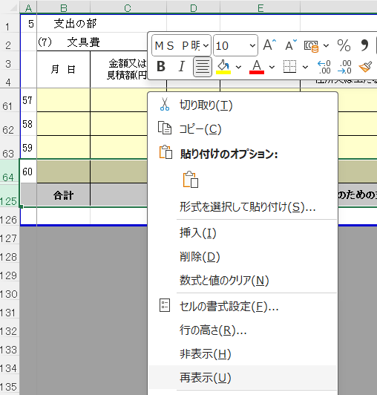

収支報告書の記載する行が足りなくなった場合は、以下の手順で行を増やして対応お願いします。
① 最後の行と合計が書かれた行を選択
② 右クリックして、「再表示」を選択

